Lab1
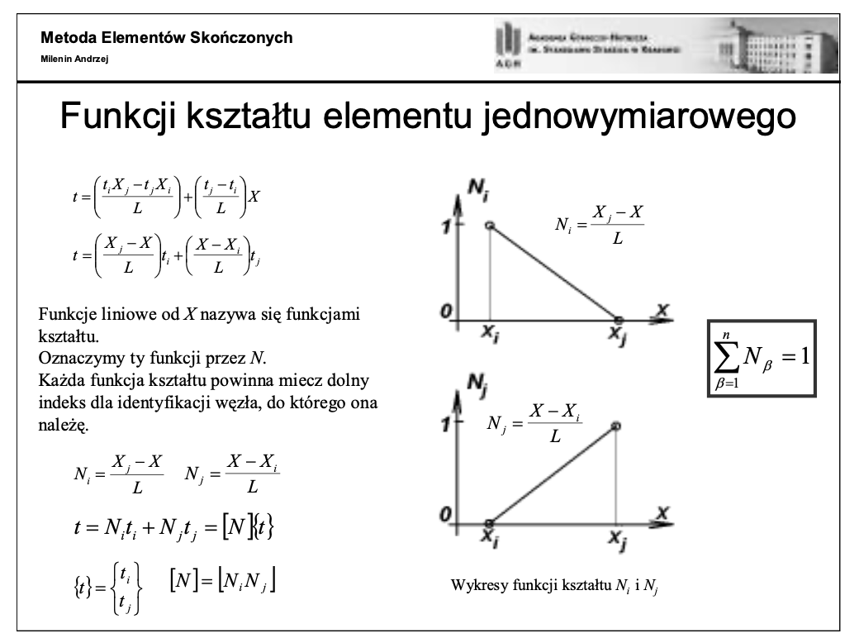
Szymon Michoń

 | Dane:
 |  | Xi | 5
 |  | Xj | 10
 |  | Xa | 7
 |  | ti | 60
 |  | tj | 40
 | Obliczenia:
 |  | Nia | 0.6
 |  | Nja | 0.4
 |  | L | 5

 |  | Ni+Nj | 1

 |  | tA | 48

 | Wniosk,uwagi,notatki:
 |  | * Dla tych samych temperatur wartość temperatury w punkcie będzie wynosić tyle samo w punkcie A
 |  | * Suma Ni + Nj musi wynosić 1
 |  | * Dowolna funkcja kształtu jest równa 1 w odpowiednim jej węźle (czyli Ni w i), w każdym innym jest równa 0
 |  | * Podane obliczenia są najprostszą formą funkcji kształtu, wyznaczamy je za pomocą funkcji liniowej

Lab1Zad2
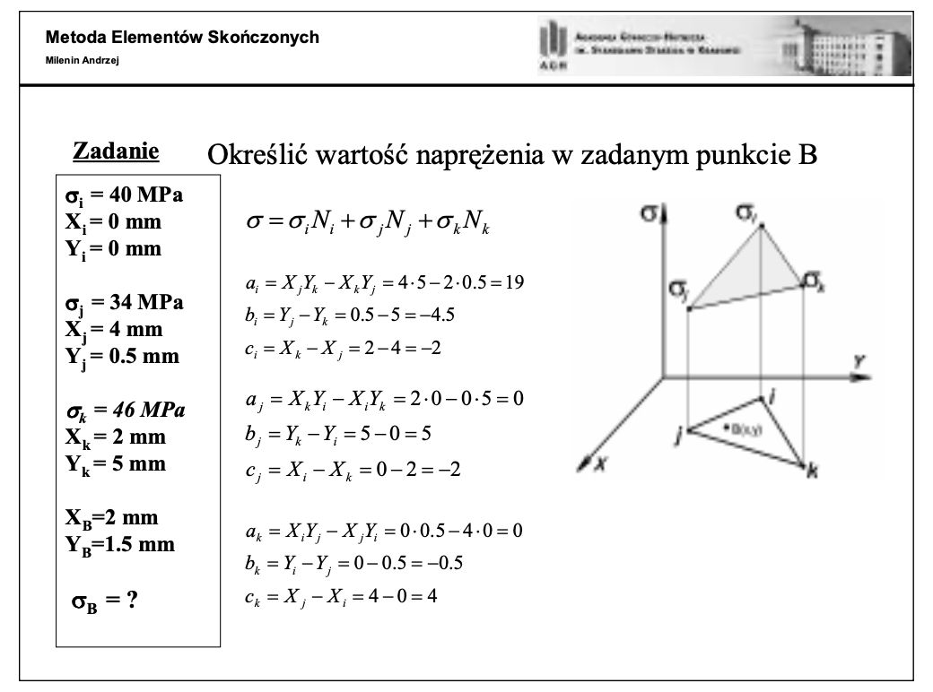
 | Szymon Michoń

 | Dane:
 |  |  | q | X | Y
 |  | i | 40 | 0 | 0
 |  | j | 34 | 4 | 0.5
 |  | k | 46 | 2 | 5

 |  | Xb | 2
 |  | Yb | 1.5

 | Wyniki:
 |  |  | a | b | c
 |  | i | 19 | -4.5 | -2
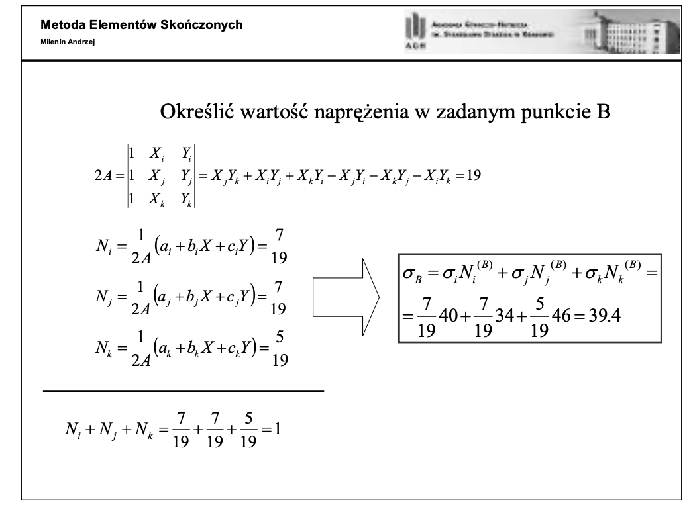
 |  | j | 0 | 5 | -2
 |  | k | 0 | -0.5 | 4

 |  | 2A | 19

 |  | Ni | 0.36842105263
 |  | Nj | 0.36842105263
 |  | Nk | 0.26315789474

 |  | Ni+Nj+Nk | 1

 |  | qB | 39.368421053

Wnioski,uwagi,notatki:
 |  | *Suma Ni+Nj+Nk musi wynosić 1
 |  | *Tensor temperatury/naprężeń wynosi sumę iloczynów temperatury na podanych punktach
 |  | *A to pole elementu skończonego
 |  | *Podana metoda jest stosowana do wielu obliczeń inzynierskich, i jest taka sama niezależnie czy chcemy obliczyć naprężenia jak w przykładzie czy np. temperature

Lab2Zad1
Szymon Michoń

 |  |  |  | Nazwa | Wartość | Jednostka
 |  |  |  | totoczenia | 1000 | C
 |  | C1 | 40 | q | -300 | W/m2
 |  | C2 | 40 | k | 50 | W/mK
 |  |  |  | alpha | 10 | W/m2K
 |  |  |  | S | 2 | m2
 |  |  |  | L | 5 | m
 |  |  |  | L1 | 2.50 | m
 |  |  |  | L2 | 2.5 | m

Rozkład temperatury
 |  | J1 | 6364.5151032
 |  | J2 | 792132.19516
 |  | J3 | -10329.072929
 |  | J4 | 75484.574478
 |  | J | 863652.21181

 |  | t1 | 17.215121548
 |  | t2 | 44.301415407
 |  | t3 | 913.11814086

 | Wnioski:
 |  | Temperatura pręta w punktach 1 i 2 jest zdecydowanie niższa niż w punkcie 3 co oznacza że pręt wychładza się najbardziej na początku i coraz mniej

Lab2Zad2
Szymon Michon

 | lp | X [m] | t [C] | L [m] | S [m2] | K [W/mK] | C | J | Jgranica
 | 1 | 0 | 125303801.58 | 2 | 0.5 | 50 | 12.5 | 437.5 | -18795570237
 | 2 | 2 | 125303793.11 | 2 | 0.45 | 50 | 11.25 | 213.75
 | 3 | 4 | 125303786.86 | 2 | 0.4 | 50 | 10 | 100
 | 4 | 6 | 125303782.31 | 2 | 0.35 | 50 | 8.75 | 35
 | 5 | 8 | 125303779.18 | 2 | 0.3 | 50 | 7.5 | 15 | 1998400.32
 | 6 | 10 | 125303777.38

 | Nazwa | Wartość | Jednostka |  | Jsum | -18793571036
 | totoczenia | 1000 | C
 | q | -300 | W/m2
 | alpha | 10 | W/m2K
 | k | 50 | W/mK

 | Wnioski:
 |  | Temperatura pręta jest funkcją malejącą gdyż q jest ujemne
 |  | Temperatura spada nieliniowo w przypadku pręta o przekroju malejącym

